Hoja1
 |  | 399049.2 | 20 | 3.04 | 60.8 | 2400
 |  |  | 20 | 2.17 | 43.4 | 15%
37825 | 7 | 264775 | 20 | 4.17 | 83.4 | 360
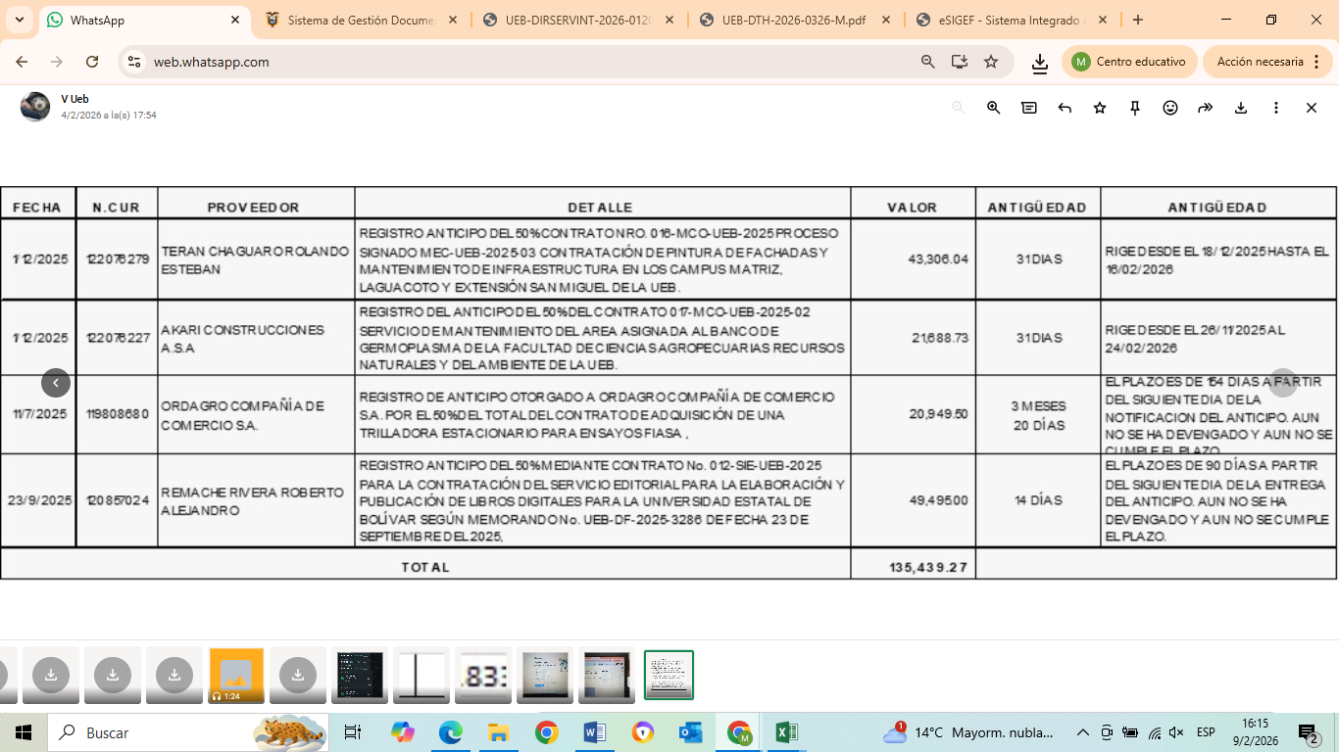
226950 |  |  | 50 | 0.35 | 17.5 | 2760
264775 |  | 264775 | 2 | 22.61 | 45.22
 |  |  | 4 | 73.91 | 295.64
 |  | 134274.2 | 4 | 73.91 | 295.64
 |  |  | 1 | 6.78 | 6.78
 |  |  | 20 | 9.39 | 187.8
 |  |  | 10 | 69.13 | 691.3
 |  |  | 100 | 82.61 | 8261
 |  |  |  |  | 9988.48

UEB-DIRSERVINT-2026-0160-M
UEB-DPEC-2026-0102-M

